フロー
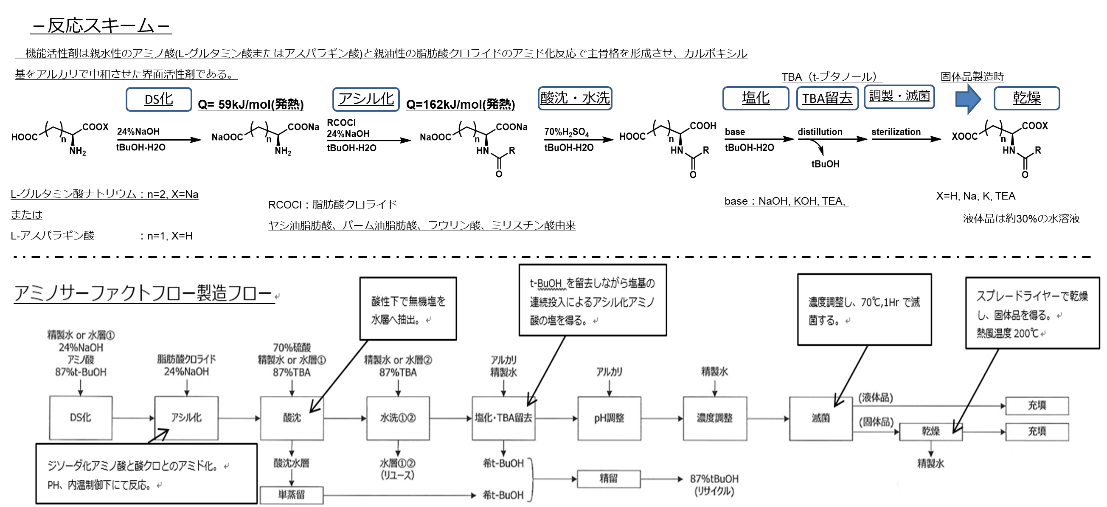

アルカリ過剰仕込みによるｐH管理基準値外れ

時系列 時間
日付 | 担当者 | 時刻 | 作業内容 |  | MT-21 A-900使用 | ACMT-L
2023-04-17 | 俵 | 6:50:00 | pH調整開始 | pH調整前 4.575 | A30049 | 5.15～5.25
 |  | 7:40:00 | 45％TEA302L仕込み完了 |  | ｲﾝﾗｲﾝｐH計 | 品管 | 卓上 | 仕込量
 |  | 8:00:00 | 品管にてpH4.88確認 |  | 4.88 | 4.575
過去データと比較し、まだ管理基準値に入っていないと思い込みに測定しなかった。
 |  | 8:30:00 | 102L仕込み完了 |  | 5.08 | 4.880 |  | 302
 |  | 8:45:00 | 品管にてpH5.04確認 |  | 5.15 | 5.040 |  | 102
 |  | 9:00:00 | 51L仕込み完了 |  | 5.19 | 5.06 |  | 51
 |  | 9:15:00 | 品管にてpH5.06確認 |  | 5.23 |  |  | 52
 |  |  | 52L仕込み完了 |  | 5.25 | 5.33 |  | 21
 |  | 9:30:00 | プラスで21L仕込み |  |  |  |  | 528
 |  | 9:45:00 | pH5.33確認
 |  | 9:55:00 | 再サンプリングしpH確認 5.33確認
 |  | 10:00:00 | pH異常を確認し、職長へ連絡

